Instruksjoner

 | Instruksjoner

 | 1. Prøv å registrere aktivitetene i den rekkefølgen du gjorde dem
 | 2. Marker aktivitetene du gjorde mens du hadde på deg sensorene. Du kan også notere aktiviteter som er meningsfulle for deg.
 | 3. Husk å skrive ned tidspunktet på dagen, samt start- og sluttidspunktet for perioden du hadde sensorene på, øverst på siden.

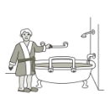
Examples of Activities / Routines
Bad | Soverom | Kjøkken | Stue | Andre rom
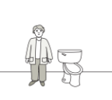 Gå på toalettet | 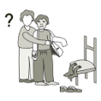 Påkledning og skifte (med hjelp) | 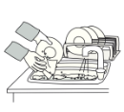 Oppvask | 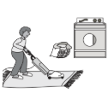 Rengjøring | 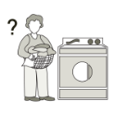 Klesvask
 | 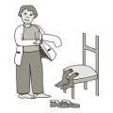 | 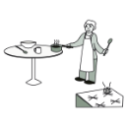 | 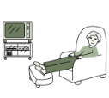 | 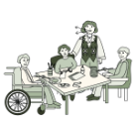
Dusjing og bading | Påkledning og skifte (uten hjelp) | Tilberede/servere mat | Se på TV / bruke fjernkontroll | Aktiviteter med familie/venner
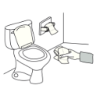 | 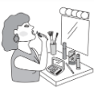 | 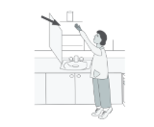 | 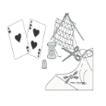 | 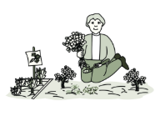
Tørking og påkledning | Sminke/ansiktspleie | Rekke etter / gripe gjenstander | Hobbyer (spille kort, strikke, sjakk osv.) | Hagearbeid
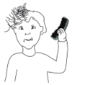 | 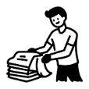 | 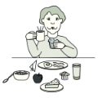 | 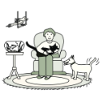 | 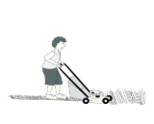
Børste håret | Brette klær | Spise/drikke | Ta vare på kjæledyr | Husarbeid

